Chi tiết địa chất
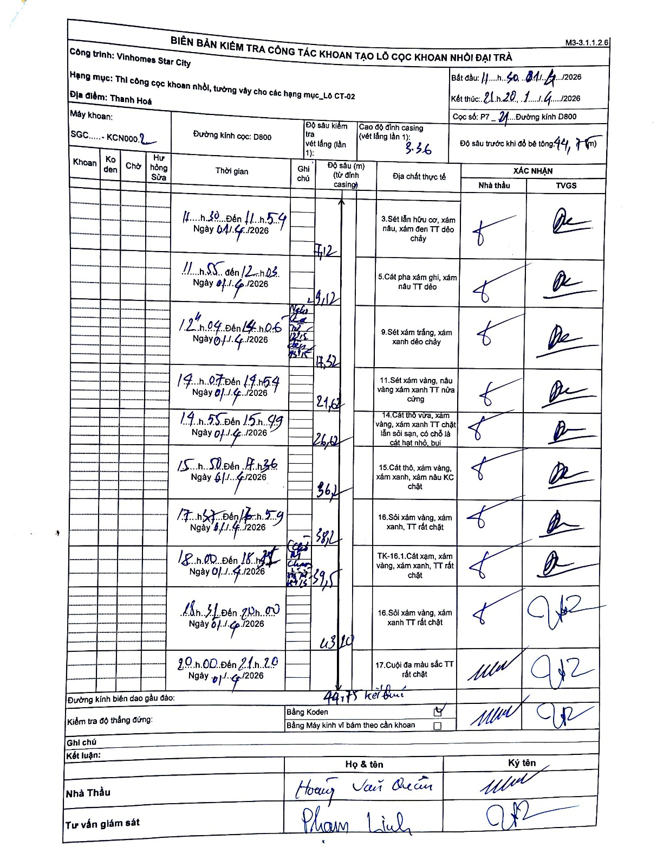
Dự án | Star City Thanh Hóa
Hạng mục | Thi công cọc khoan nhồi, tường vây cho các hạng mục_Lô CT-02
Tên bộ phận | Thanh Hoá
Số hiệu cọc | P7-21
Tên Máy khoan | SGC-KCN0002
Đường kính | D800
Bắt đầu thi công | 11:50 01/01/2026
Kết thúc thi công | 21:20 01/01/2026

Địa chất TT | Đường kính | Mô tả lớp thiết kế | Từ (h) | Đến (h) | Cao độ từ | Cao độ đến | T.Gian (h) | Dài (m) | V (m/h) | Ghi chú
1 | D800 | Sét lẫn hữu cơ, xám nâu, xám đen TT dẻo chảy | 11:50 01/01/2026 | 11:54 01/01/2026 | -3.36 | -7.12 | 0.07 | 3.76 | 56.4 | Chiều dài tính toán (7.12 - 3.36)
2 | D800 | Cát pha xám ghi, xám nâu TT dẻo | 11:55 01/01/2026 | 12:03 01/01/2026 | -7.12 | -19.12 | 0.13 | 12 | 90 | Chiều dài tính toán (19.12 - 7.12)
3 | D800 | Sét xám trắng, xám xanh dẻo chảy | 12:04 01/01/2026 | 14:06 01/01/2026 | -19.12 | -17.32 | 2.03 | 1.8 | 0.89 | Số liệu 17.32 ghi sau 19.12 trong biên bản gây mâu thuẫn về độ sâu tăng dần
4 | D800 | Sét xám vàng, nâu vàng xám xanh TT nửa cứng | 14:07 01/01/2026 | 14:54 01/01/2026 | -17.32 | -21.62 | 0.78 | 4.3 | 5.49
5 | D800 | Cát thô vừa, xám vàng, xám xanh TT chặt lẫn sỏi sạn, có chỗ là cát hạt nhỏ, bụi | 14:55 01/01/2026 | 15:49 01/01/2026 | -21.62 | -26.12 | 0.9 | 4.5 | 5
6 | D800 | Cát thô, xám vàng, xám xanh, xám nâu KC chặt | 15:50 01/01/2026 | 17:36 01/01/2026 | -26.12 | -36.2 | 1.77 | 10.08 | 5.71
7 | D800 | Sỏi xám vàng, xám xanh, TT rất chặt | 17:37 01/01/2026 | 17:59 01/01/2026 | -36.2 | -38.2 | 0.37 | 2 | 5.45
8 | D800 | TK-16.1.Cát xám, xám vàng, xám xanh, TT rất chặt | 18:00 01/01/2026 | 18:27 01/01/2026 | -38.2 | -39.5 | 0.45 | 1.3 | 2.89
9 | D800 | Sỏi xám vàng, xám xanh TT rất chặt | 18:31 01/01/2026 | 20:00 01/01/2026 | -39.5 | -43.1 | 1.48 | 3.6 | 2.43
10 | D800 | Cuội đa màu sắc TT rất chặt | 20:00 01/01/2026 | 21:20 01/01/2026 | -43.1 | -44.75 | 1.33 | 1.65 | 1.24 | Kết thúc tại 44.75m

ẢNH BIÊN BẢN GỐC

